Sheet1
第75回西日本学生陸上競技対校選手権大会（in愛媛） 大会記念 Tシャツ 申込書
 |  | 注文書 送付先 : ＦＡＸ ０８２９-３１ -３４４３ ( シオダスポーツ 担当：小方 )

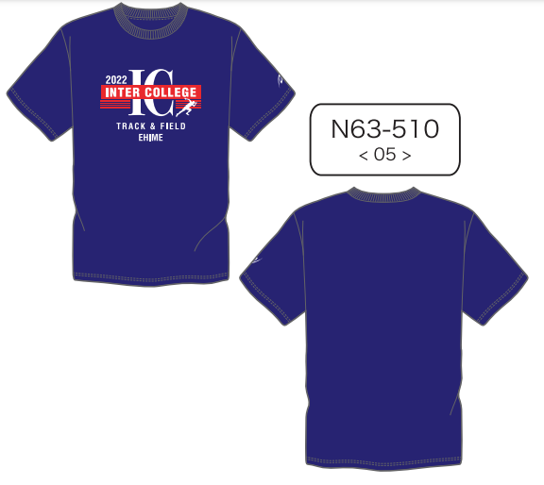
 |  |  |  | ※ 以下、お客様のご記入欄になります。 全てご記載下さい。

 |  |  | お申込み日 |  |  |  | ２０２２年 月 日

 |  |  | 貴 校 名

-
-
-
-
-
-
 |  |  | T E L

 |  |  | ご担当者名 及びご連絡先 |  |  |  |  |  |  |  |  |  |  |  | 氏 名

※弊社よりご注文受付の
確認 FAX をお送りいたします。
 |  |  | F A X

 |  |  | 住 所 |  | 〒

 |  |  |  |  |  | 都 |  | 道

 |  |  |  |  |  | 府 |  | 県

 | き り と り 線

 |  |  | 商品名 |  |  |  | SS |  | S | M | L | O | XO | 単価 |  | 総合計金額 ( 税込 )

 |  |  | 記念 Tシャツ（ﾈｲﾋﾞｰ） |  |  |  |  |  |  |  |  |  |  | ¥2,500 |  | ¥0

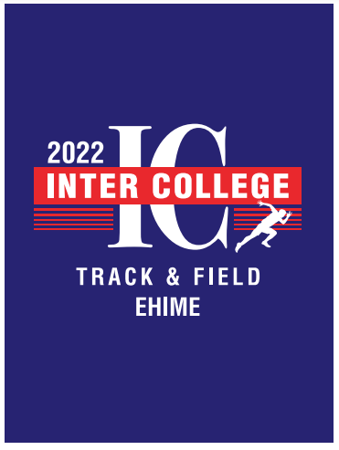

 |  |  |  |  |  |  | 2XO |  | 3XO

【 締切日 】令和４年 ６月 10日 (金)
【 商品お引き渡し 】 令和４年6月30 日～7月3日
ニンジニアスタジアム（愛媛県総合運動公園陸上競技場）

※ 1 ：現地で代金引換となりますので、つり銭の無いようにご用意ください。
※ 2 ：この度は、シオダスポーツ様を通じての販売となります。（広島県内のスポーツ店）
領収書の発行も出来ますので、必要の方はお支払い時にお申し出下さい。
※ 3 : 締切厳守でお願いいたします。締切を過ぎてのご注文については、現地でのお引き渡しが出来ません
ので予め ご了承のほどよろしくお願い申し上げます。
※ 4 : 締め切り後の変更・キャンセル等はお受けできませんことをご了承ください。
※ 5 ：ご注文の際には、FAXにて送付願いますようお願い致します。
※ 4 : 締め切り後の変更・キャンセル等はお受けできませんことをご了承ください
こ※ 4 ※ 4 : ※ 4 : 締め切り後の変更・キャンセル等はお受けできませんことをご了承ください。
締め切り後の変更・キャンセル等はお受け※ 4 : 締め切り後の変更・キャンセル等はお受けできませんことをご了承くださいできませんことをご了承ください
※ 4 : 締め切り後の変更・キャンセル等はお受けできませんことをご了承ください

商品お問い合わせ先
〒 733-0803 広島県広島市西区竜王町4-4 ﾛｲﾔﾙ竜王106 〒725-0231 広島県豊田郡大崎上島町東野4272-1
株式会社ニシ・スポーツ 中国営業所
宇家 徹 <uya@nishi.com > 電話 : 090 -6797 -2758

14/6/25(水) 作成 ---- ▲/▲/▲ 更新

